修改
宁波品秀美容科技有限公司 宁波高新区江南路1528号高新科技广场2号楼10楼 电话：0574-27889688 传真：0574-27889655 sales@hair-brushes.com lucky@jsiu.com
订单
供货商： | 宁波市海曙硕丰塑料五金制品有限公司 |  |  |  | 订单号
电话： | 电话: +86-574-27889688 传真: +86-574-27889677 |  |  |  | 日期 | 2025年09月02日
联系人： | 小张 |  |  |  | 订单安排人 | 孙诚昱
产品编号 | 产品图片 | 描述 | 数量/个 | 单价 | 金额 | 包装方式
ST1122-1 | 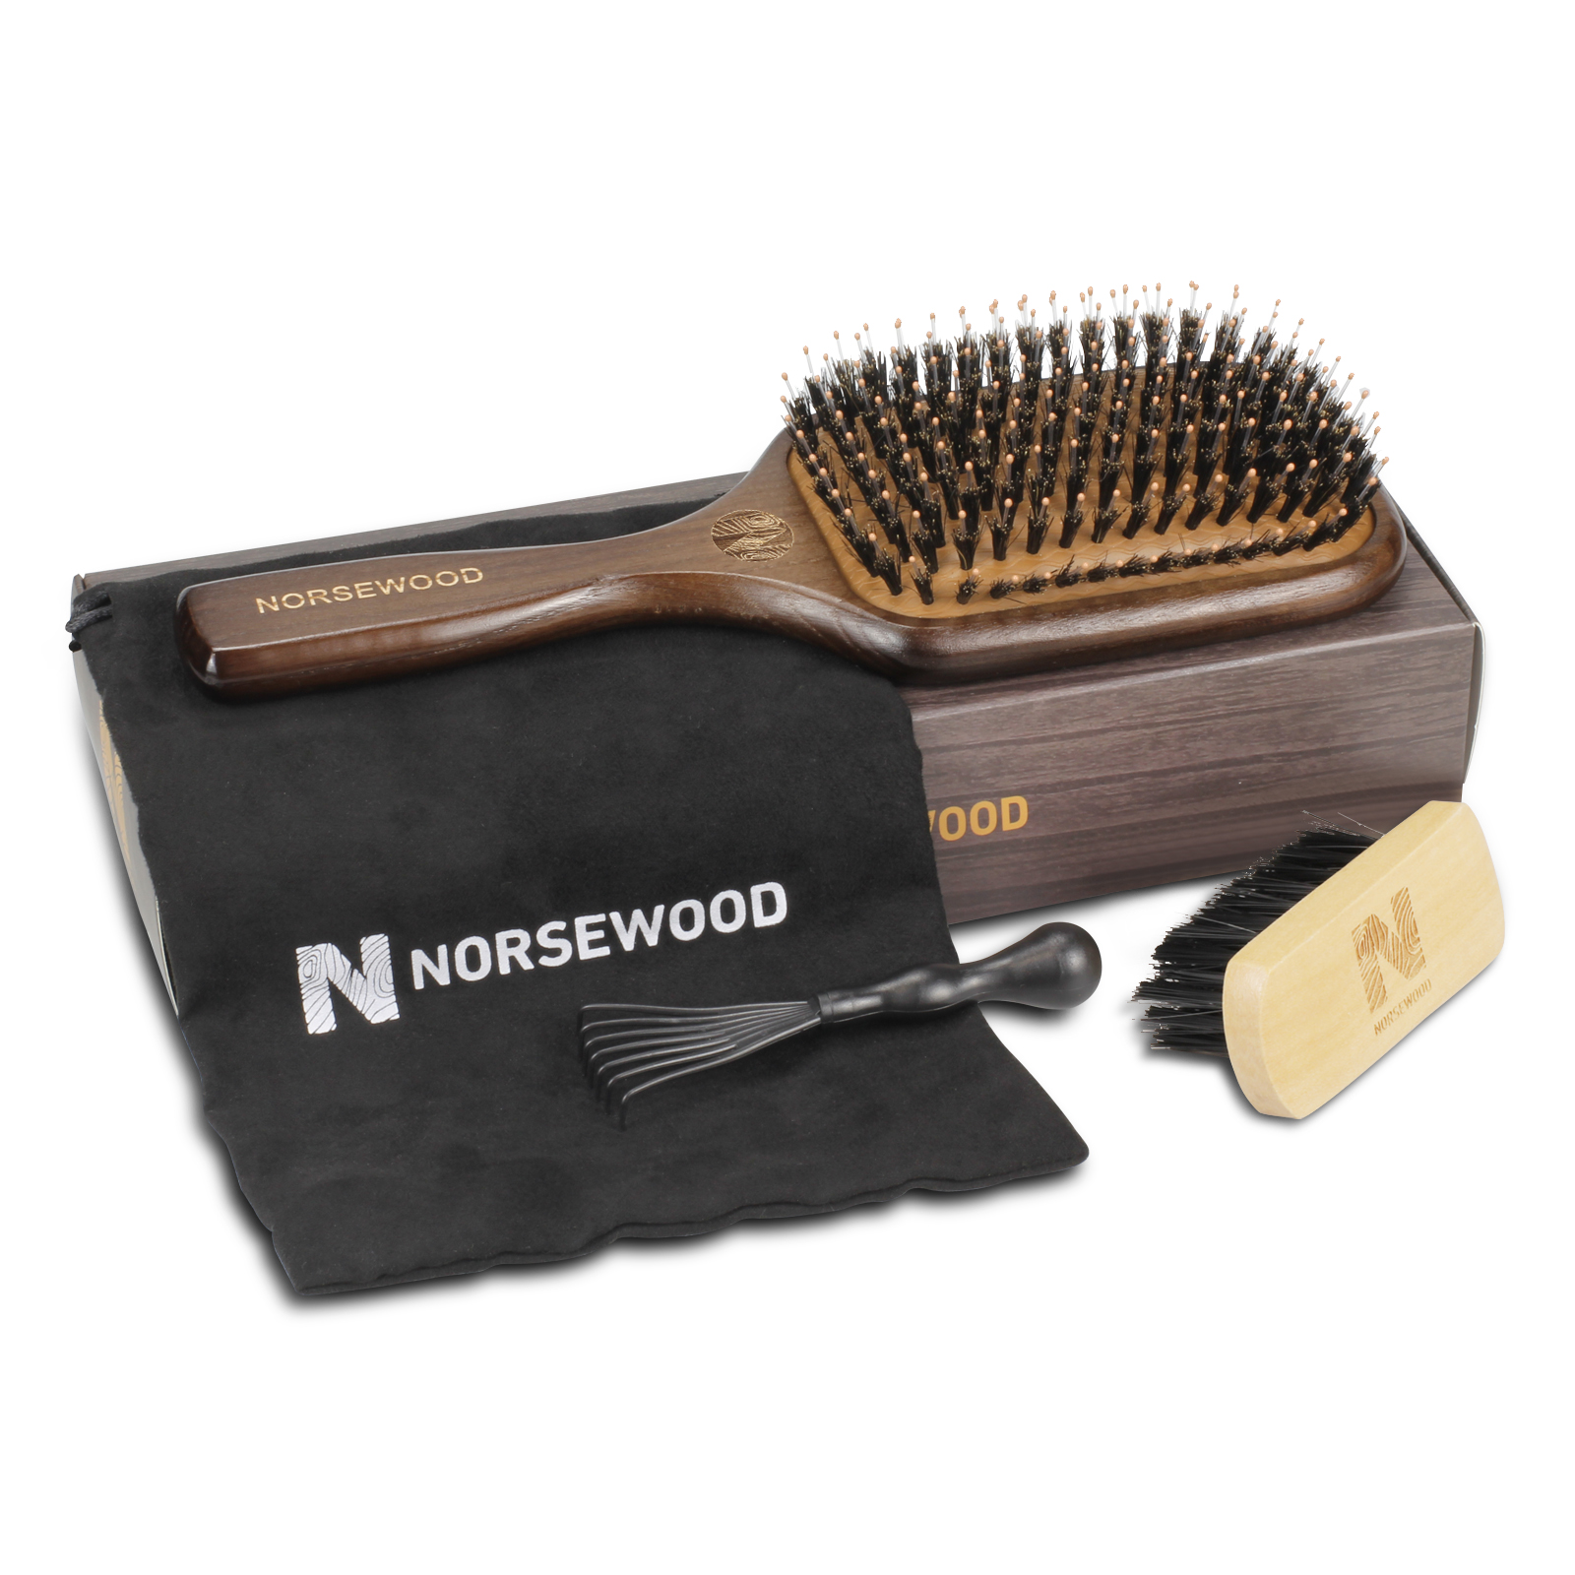 | 黑色气垫猪鬃手柄：水曲柳手柄棕黑色喷漆双层，喷漆效果参考Moroccooil，形状同寄样。8.5*24.5*1.3，金色移印logoNorsewood。梳面开口严格按照提供线稿，礼盒包装我司提供，胶皮配件我司提供，清洁刷和布袋我司提供，需装配，贴标。 | 1200PCS | ¥8.80
ST1122-3 | 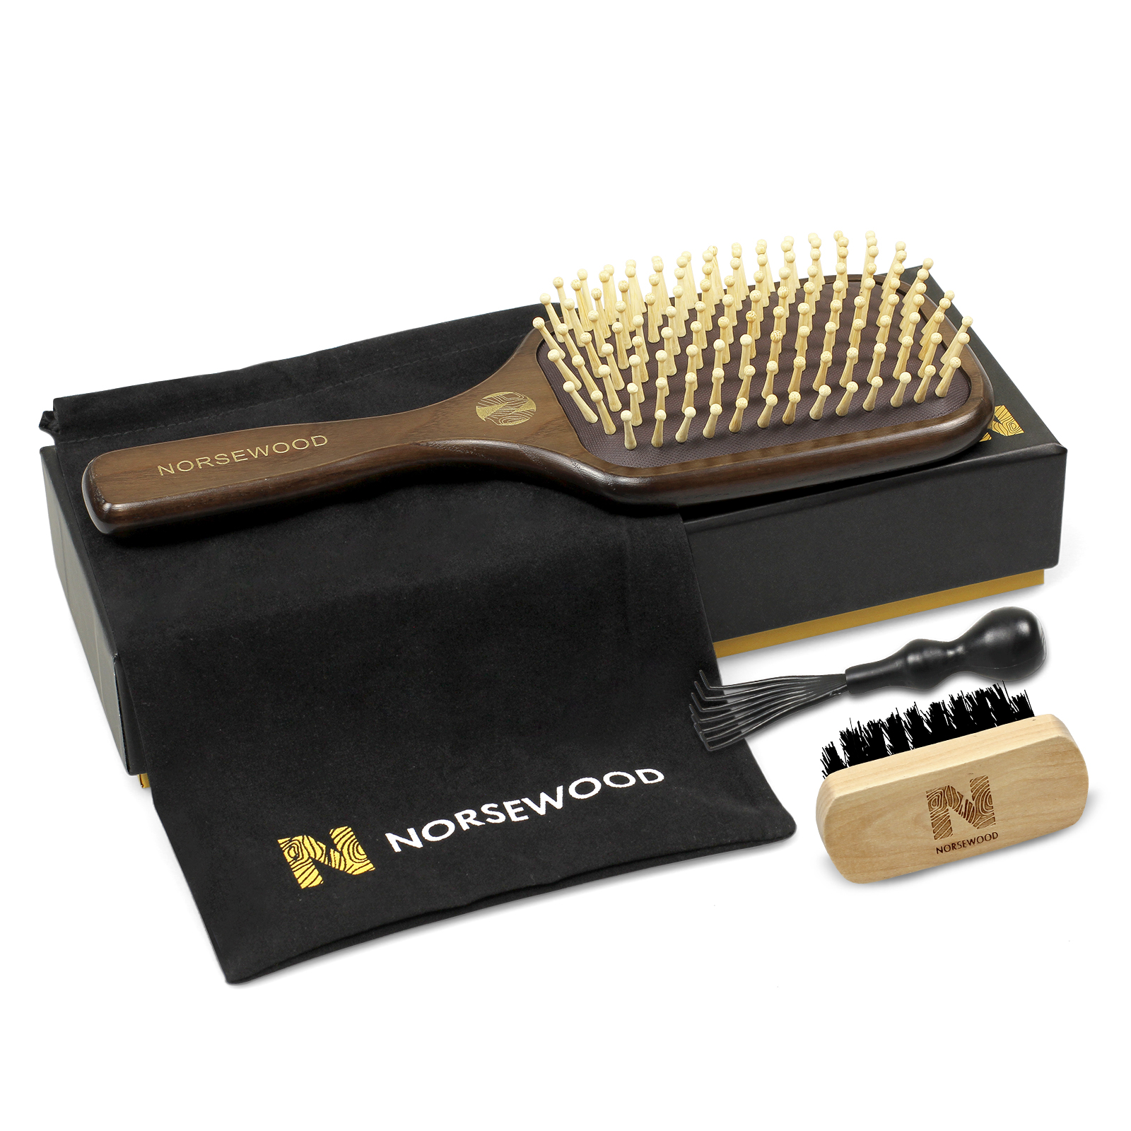 | 黑色气垫梳，手柄：水曲柳手柄棕黑色喷漆双层，喷漆效果参考Moroccooil，形状同寄样。8.5*24.5*1.3，金色移印logoNorsewood。梳面开口严格按照提供线稿，礼盒包装我司提供，胶皮配件吉秀提供，清洁刷和布袋我司提供，需装配，贴标。 | 1200PCS | ¥10.80

 | 以上价格含税运含包装
进仓地址： | 宁波市海曙区高桥镇秀丰路67号1栋1楼，小张，18668289261
付款方式: | 含税含运含进仓 |  |  |  | 色卡 | Logo
交货时间: | 2025年10月17日
箱规:
产前确认样:
出货样:
注意事项:
双层漆效果参考以寄样为准，
配件需要全部入纸袋然后放进礼盒包装，
双层漆效果参考以寄样为准，
木柄表面处理平整干净，没有坑洼， 气垫与木柄交接处，没有缝隙
配件需要全部入纸袋然后放进礼盒包装，
气垫梳60一外箱

 | 宁波品秀美容科技有限公司 |  |  | 宁波市海曙硕丰塑料五金制品有限公司
 | ---------------------- |  |  | ----------------------

